Code
■ 最新のデフォルトキーマップをリストアップ

 | Surfingkeys設定画面で Advanced mode を OFF にする
 | http://example.com を開く
 | `?`キーでキーマップ一覧を表示する
 | DevToolsの要素選択で <div id="sk_usage"> をハイライトする（→コンソールの対象が frontend.html になる）
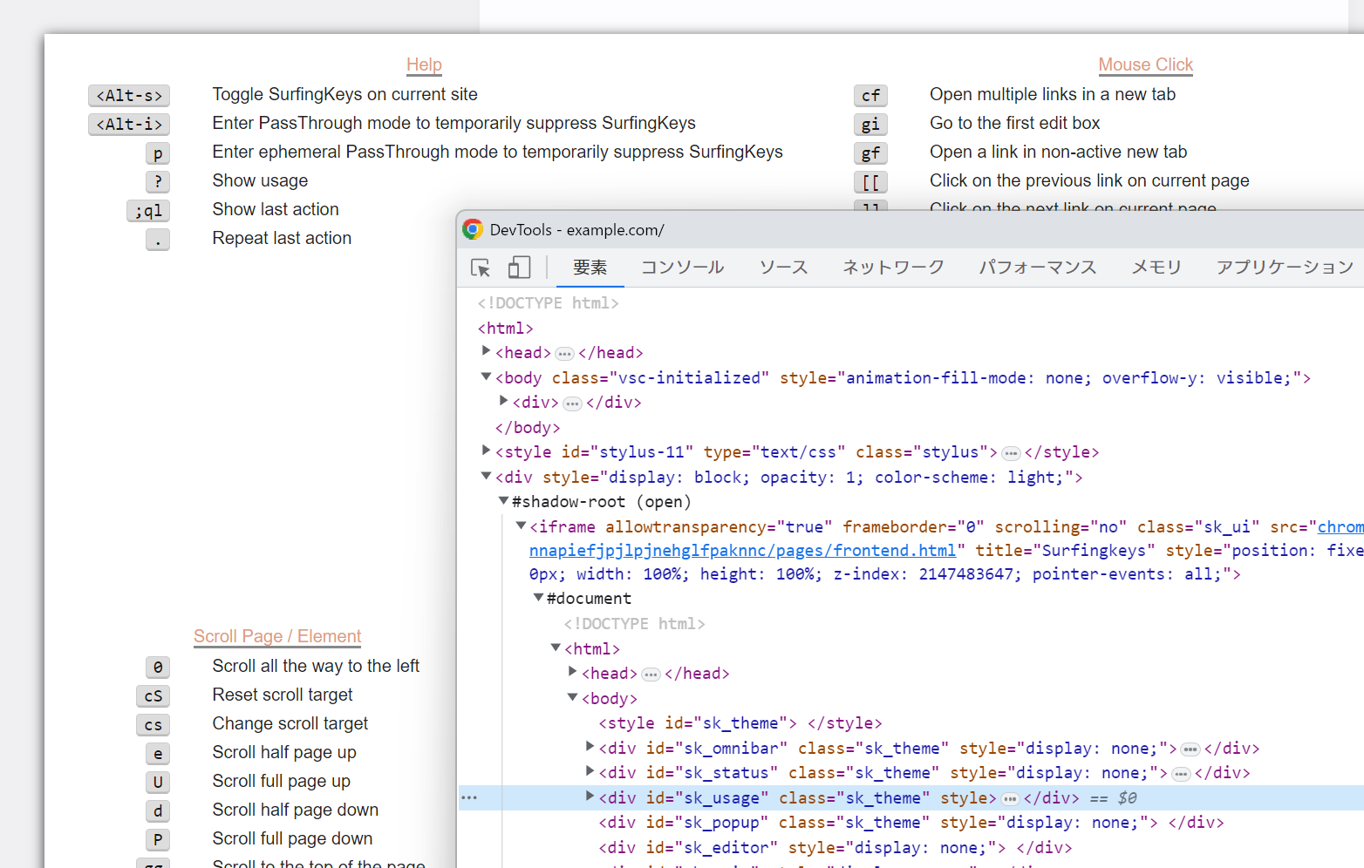

 | コンソールに以下のコードを貼り付けて実行、情報がクリップボードにコピーされる

var result = []
for (var sect of $$('#sk_usage > div')) {
const title = $('.feature_name > span', sect)
result.push(`■ ${title.textContent}`)
for (var line of $$('div:not(.feature_name)', sect)) {
const kbd = $('.kbd-span', line).textContent
const desc = $('.annotation', line).textContent
result.push(`${kbd}\t${desc}`)
}
}
copy(result.join('\r\n'))

